TDSheet
№ | ФОТО |  | Штрихкод | Наименование | Цвет | Продажная единица, шт. | Кол-во в коробке, шт. | Остаток | C&C | Цена, руб. | Заказ
1 | 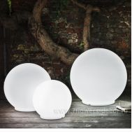 Нет Фото | http://7flowers-decor.ru/upload/1c_catalog/import_files/5500065829646.jpg | 5500065829646 | Кашпо Atmosfera 600/LED, D71*H69см |  | 1 | 1 |  | 1 | 23,337.60 р.
2 | 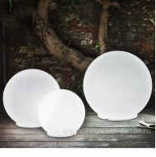 Нет Фото | http://7flowers-decor.ru/upload/1c_catalog/import_files/5500065829653.jpg | 5500065829653 | Кашпо Atmosfera 601/LED, D54*H53cм |  | 1 | 1 |  | 1 | 21,760.00 р.
3 | 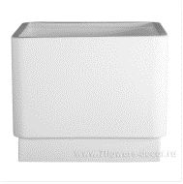 Нет Фото | http://7flowers-decor.ru/upload/1c_catalog/import_files/5500062497145.jpg | 5500062497145 | Кашпо Basic (white), 50*50*40см | Белый | 1 | 1 | 2 |  | 14,154.20 р.
4 | 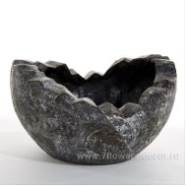 Нет Фото | http://7flowers-decor.ru/upload/1c_catalog/import_files/5500060597090.jpg | 5500060597090 | Кашпо bowl black tab shell cracked - WAVY BOWL BLACK SMALL, D40*H25 |  | 1 | 1 | 1 | 1 | 38,679.76 р.
5 | 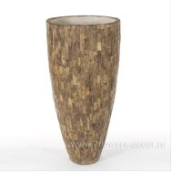 Нет Фото | http://7flowers-decor.ru/upload/1c_catalog/import_files/5500060597151.jpg | 5500060597151 | Кашпо Cemani Wood small, D43*H70 |  | 1 | 1 | 1 | 1 | 22,495.76 р.
6 | 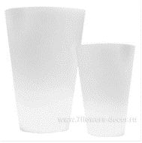 Нет Фото | http://7flowers-decor.ru/upload/1c_catalog/import_files/5500065829660.jpg | 5500065829660 | Кашпо Liscio siena 394/LED, 52,5*80cм |  | 1 | 1 |  | 1 | 31,443.20 р.
7 | 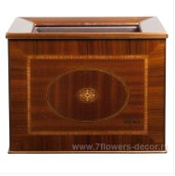 Нет Фото | http://7flowers-decor.ru/upload/1c_catalog/import_files/5500066229025.jpg | 5500066229025 | Кашпо London 39x39x35cm |  | 1 | 1 | 1 |  | 40,375.64 р.
8 | 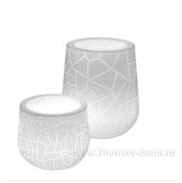 Нет Фото | http://7flowers-decor.ru/upload/1c_catalog/import_files/5500065829677.jpg | 5500065829677 | Кашпо Memory pot 302/LED, 57*77,5см |  | 1 | 1 |  | 1 | 40,528.00 р.
9 | 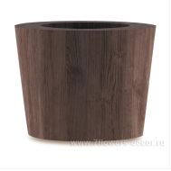 Нет Фото | http://7flowers-decor.ru/upload/1c_catalog/import_files/5500066855798.jpg | 5500066855798 | Кашпо Natura 60*53см |  | 1 | 1 | 1 |  | 52,550.40 р.
10 | 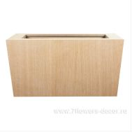 Нет Фото | http://7flowers-decor.ru/upload/1c_catalog/import_files/5500066855804.jpg | 5500066855804 | Кашпо Natura, 78x39x41см |  | 1 | 1 | 1 |  | 48,249.40 р.
11 | Нет Фото |  | 5500067010639 | Кашпо Natura, D64xH53см |  | 1 | 1 | 1 |  | 52,550.40 р.
12 | 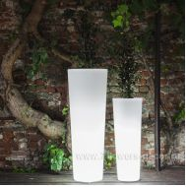 Нет Фото | http://7flowers-decor.ru/upload/1c_catalog/import_files/5500064557311.jpg | 5500064557311 | Кашпо Newpot High (with LED), 35*90см |  | 1 | 1 | 1 | 1 | 41,670.40 р.
13 | 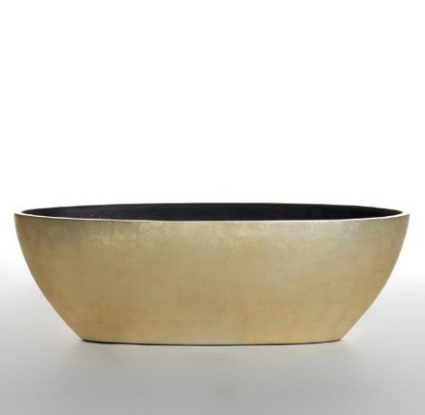 Нет Фото |  | 5500063542301 | Кашпо oval bowl champagne gold silver leaf MASHUA OVAL SMALL, L75*W30*H25 |  | 1 | 1 |  | 1 | 27,350.96 р.
14 | 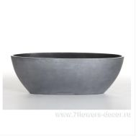 Нет Фото | http://7flowers-decor.ru/upload/1c_catalog/import_files/5500063542295.jpg | 5500063542295 | Кашпо oval bowl dark silver leaf MASHUA OVAL SMALL DARK SILVER, L75*W30*H25 |  | 1 | 1 | 1 |  | 27,350.96 р.
15 | 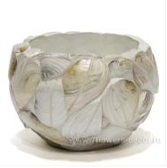 Нет Фото | http://7flowers-decor.ru/upload/1c_catalog/import_files/5500062196048.jpg | 5500062196048 | Кашпо Round bowl kabibe shell leaves Celebes, D46*H28см | Белый | 1 | 1 | 1 |  | 34,795.60 р.
16 | 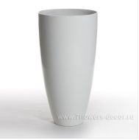 Нет Фото | http://7flowers-decor.ru/upload/1c_catalog/import_files/5500063542202.jpg | 5500063542202 | Кашпо SENZA VASE LARGE WHITE, D64*H120 |  | 1 | 1 | 1 |  | 75,902.96 р.
17 | 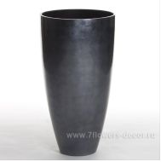 Нет Фото | http://7flowers-decor.ru/upload/1c_catalog/import_files/5500063542196.jpg | 5500063542196 | Кашпо SENZA VASE SMALL DARK SILVER, D40*H75 |  | 1 | 1 | 1 |  | 28,322.00 р.
18 | 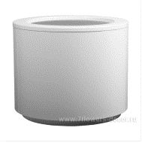 Нет Фото | http://7flowers-decor.ru/upload/1c_catalog/import_files/5500066855781.jpg | 5500066855781 | Кашпо Steel Plus 50x40см |  | 1 | 1 | 2 |  | 28,934.00 р.
19 | 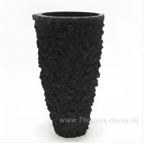 Нет Фото | http://7flowers-decor.ru/upload/1c_catalog/import_files/5500063644319.jpg | 5500063644319 | Кашпо vase black lava Fango large black, D62*H110см |  | 1 | 1 |  | 1 | 46,124.40 р.
20 | 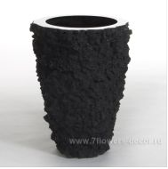 Нет Фото | http://7flowers-decor.ru/upload/1c_catalog/import_files/5500063542141.jpg | 5500063542141 | Кашпо vase BUOY LAVA BLACK, D52*H70 |  | 1 | 1 |  | 1 | 41,916.56 р.
21 | 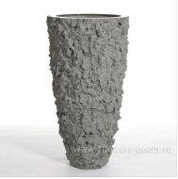 Нет Фото | http://7flowers-decor.ru/upload/1c_catalog/import_files/5500063542172.jpg | 5500063542172 | Кашпо vase BUOY LAVA GREY, D62*H110 |  | 1 | 1 |  | 1 | 64,574.16 р.
22 | 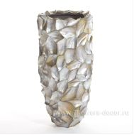 Нет Фото | http://7flowers-decor.ru/upload/1c_catalog/import_files/5500065433232.jpg | 5500065433232 | Кашпо vase crazycut brown lip shell Hefty brown large, D44*H95см |  | 1 | 1 | 1 |  | 142,257.36 р.
23 | 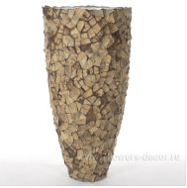 Нет Фото | http://7flowers-decor.ru/upload/1c_catalog/import_files/5500060639561.jpg | 5500060639561 | Кашпо Сoconut Shell Tunda Medium, D53*H110 |  | 1 | 1 | 2 |  | 56,482.16 р.

